RECEITAS
BANCO DE RECEITAS — Canteen
Cadastre receitas vinculadas aos itens.
ID | Nome da Receita | Ingredientes | Modo de Preparo | Porções | Item Vinculado
1 | Biscoito Crocante de Aveia e Cacau | 1/4 xíc. água quente, 3-4 col. sopa açúcar mascavo, 1 col. sopa cacau em pó, 2 col. sopa manteiga, 1 1/3 xíc. farinha de aveia, 1 col. chá fermento em pó | Misturar água, açúcar, cacau e manteiga. Acrescentar farinha e fermento. Sovar. Abrir com rolo, cortar. Assar 180°C 20-25min. | 30 | Biscoito crocante de aveia e chocolate
2 | Bolo Prestígio | 1 ovo, 1 col. óleo, 1 col. leite desnatado, 2 col. açúcar mascavo, 2 col. farinha aveia, 2 col. polvilho doce, 1 col. cacau, fermento. Cobertura: leite, cacau, amido, açúcar, coco ralado | Misturar massa. Assar 180°C ~20min. Cobertura: misturar em panela até engrossar. Cobrir bolo e finalizar com coco. | 30 | Bolo Prestígio | 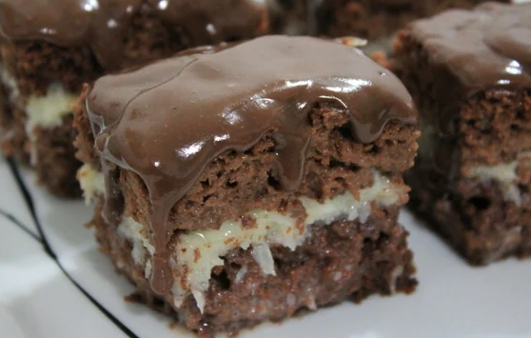
3 | Muffins de Banana e Coco | 250ml leite amêndoa, 6 ovos, 10 col. coco ralado, 20 col. flocos aveia, 10 col. polvilho, 5 col. farelo aveia, fermento, gotas chocolate | Misturar tudo (menos fermento). Descansar 20min. Adicionar fermento. Despejar em forma. Assar 180°C. | 30 | Muffins de banana e coco

